Worksheet
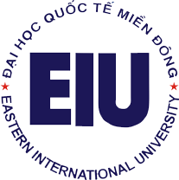
 |  | TRƯỜNG ĐẠI HỌC QUỐC TẾ MIỀN ĐÔNG
 |  | EASTERN INTERNATIONAL UNIVERSITY

 |  | DANH SÁCH NHÂN VIÊN

STT | MNV | HỌ LÓT | TÊN | NGÀY SINH | EMAIL TRUỜNG | KHOA/PHÒNG BAN
1 | '030003 | Le Ho Phuong | Tuyen | 23/7/1983 | tuyen.le@eiu.edu.vn | Office of Administration
2 | '030005 | Le Phan Vinh | Hoa | 19/2/1985 | hoa.le@eiu.edu.vn | Office of Administration
3 | '020056 | Phan Ngọc | Quân | 24/7/1978 | quan.phan@eiu.edu.vn | Office of Administration
4 | '020051 | Nguyễn Thụy Thanh | Hà | 10/10/1990 | ha.nguyen@eiu.edu.vn | Office of Administration

